Gift
MMR Delegation - Gift Set

No. | Picture | Name/Position
1 | 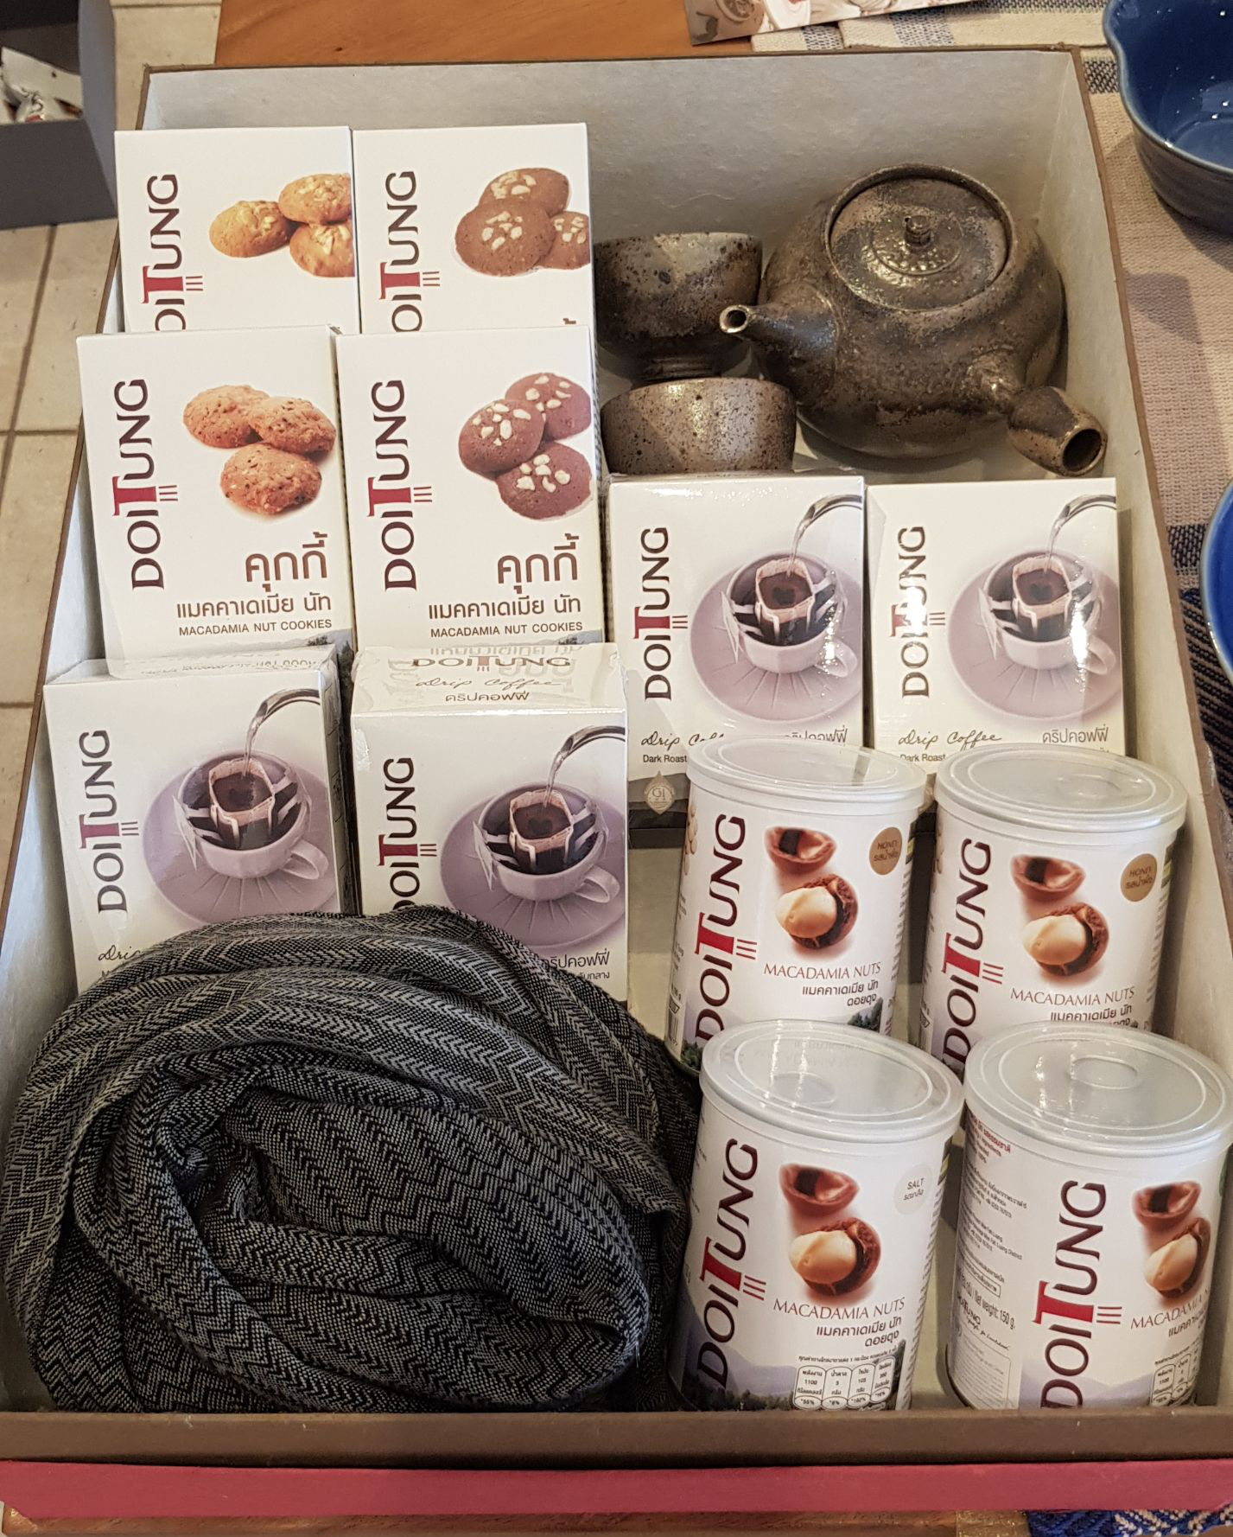 | Major general Than Htut Deputy Minister Ministry of Border Affairs
2 | 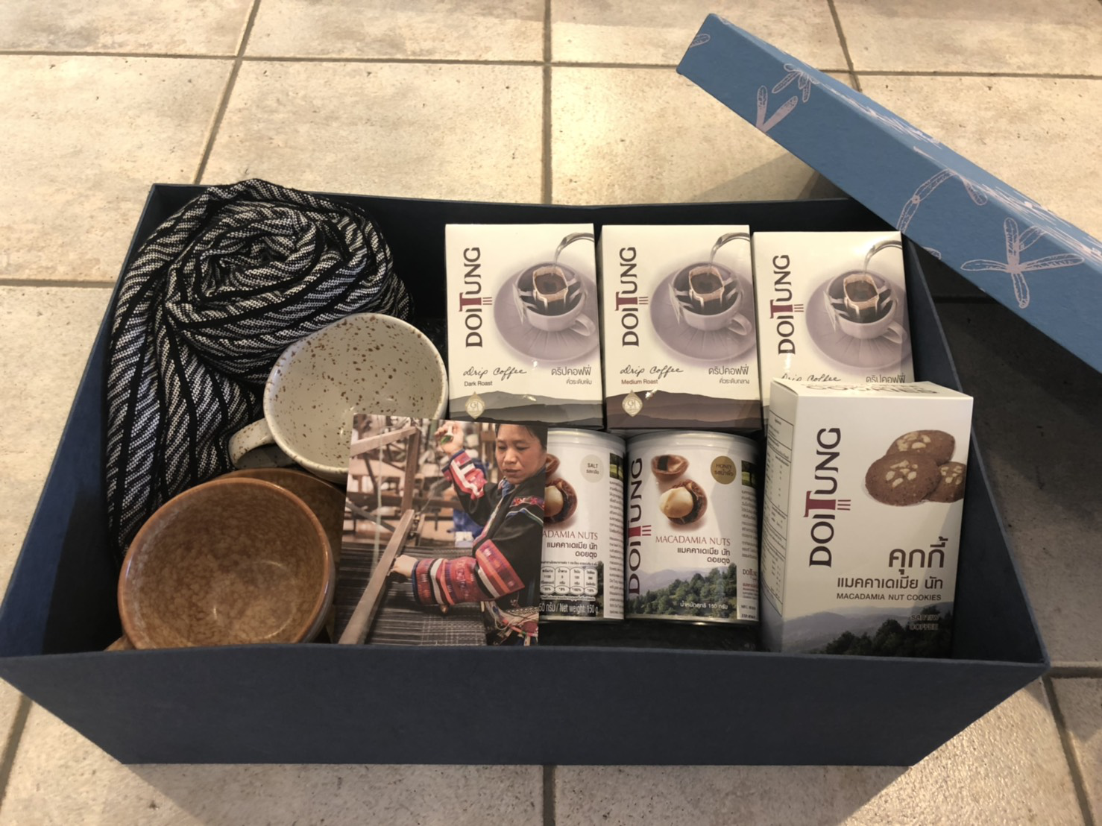 | Mr.San Lwin Chairman Pa-O Self Administered Zone
3 | 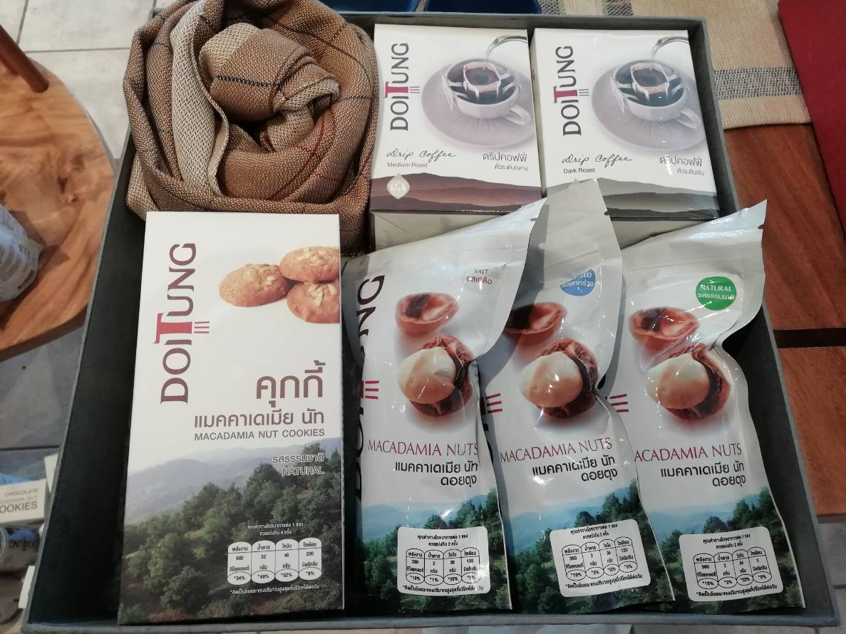 | Mr.Aung San Oo Director Progress of Border Areas and National Races Department, Ministry of Border Affairs
4 |  | Mr.Soe Lin Aye Police Lt-Colonel Central Committee for Drug Abuse Control (CCDAC)
5 |  | Mr.Phone Myat Tun Deputy Director Progress of Border Areas and National Races Department, Ministry of Border Affairs
6 | 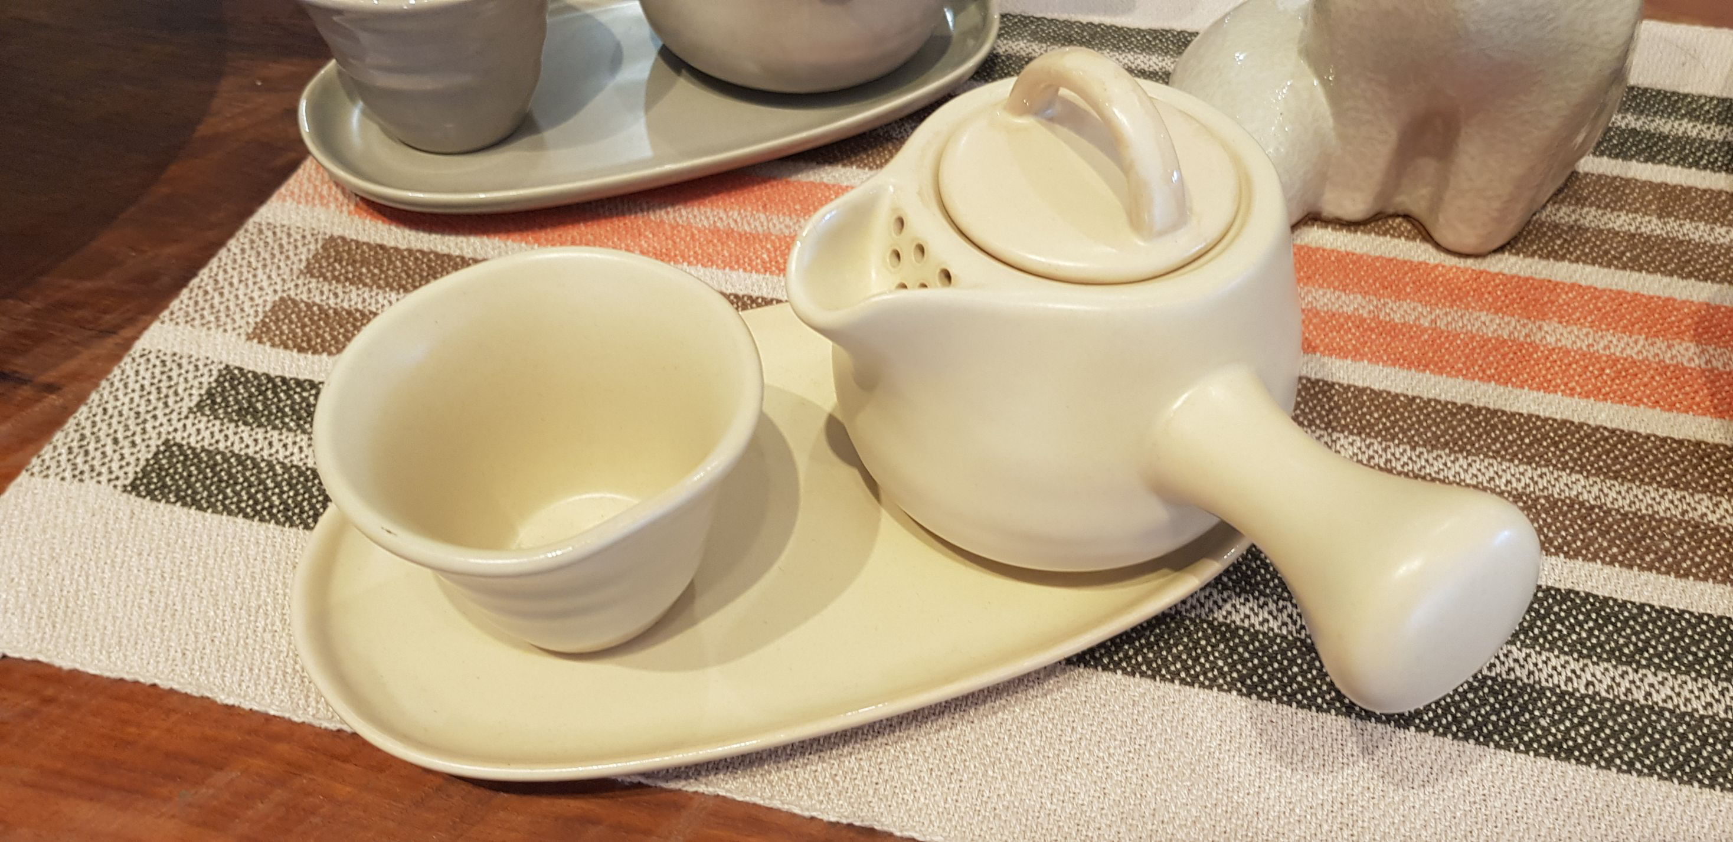 | Mr.Naing Thu Assistant Director Ministry of Border Affairs
7 |  | Mr. Aung Myat Kyaw Thet Assistant Director Ministry of Border Affairs

Face
MMR Delegation - Face Sheet

No. | Picture | Name | Position | Organization
1 | 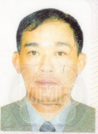 | Major general Than Htut | Deputy Minister | Ministry of Border Affairs
2 | 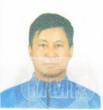 | Mr.San Lwin | Chairman | Pa-O Self Administered Zone
3 | 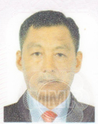 | Mr.Aung San Oo | Director | Progress of Border Areas and National Races Department, Ministry of Border Affairs
4 | 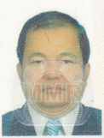 | Mr.Soe Lin Aye | Police Lt-Colonel | Central Committee for Drug Abuse Control (CCDAC)
5 | 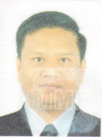 | Mr.Phone Myat Tun | Deputy Director | Progress of Border Areas and National Races Department, Ministry of Border Affairs
6 | 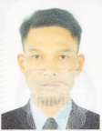 | Mr.Naing Thu | Assistant Director | Ministry of Border Affairs
7 | 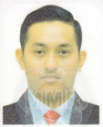 | Mr. Aung Myat Kyaw Thet | Assistant Director | Ministry of Border Affairs

